アプリ使用方法
■Slackアプリの追加方法
①Slackのワークスペースを「KCCS KCBS事業部」に変更する
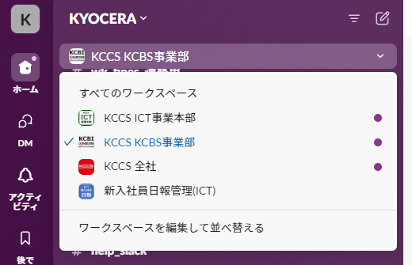

②Appの「アプリを追加する」をクリック
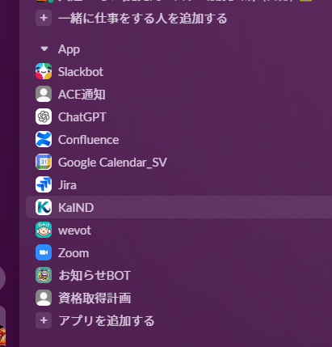

③「SearchConfluenceApp」と検索して、検索結果に「SearchConfluenceApp」が表示されるのでクリック
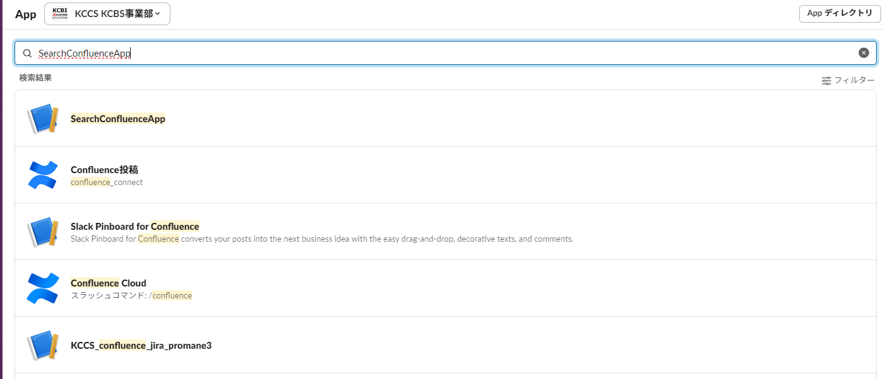

④Appに「SearchConfluenceApp」が表示されたらOK
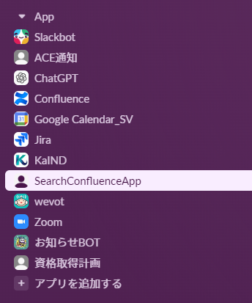

■Slackアプリの使用方法

①Appの「SearchConfluenceApp」をクリック

②上の「メッセージ」タブをクリックしてメッセージ画面を開く。
検索したい内容をメッセージに記載して送信をすると検索した結果が表示されます。
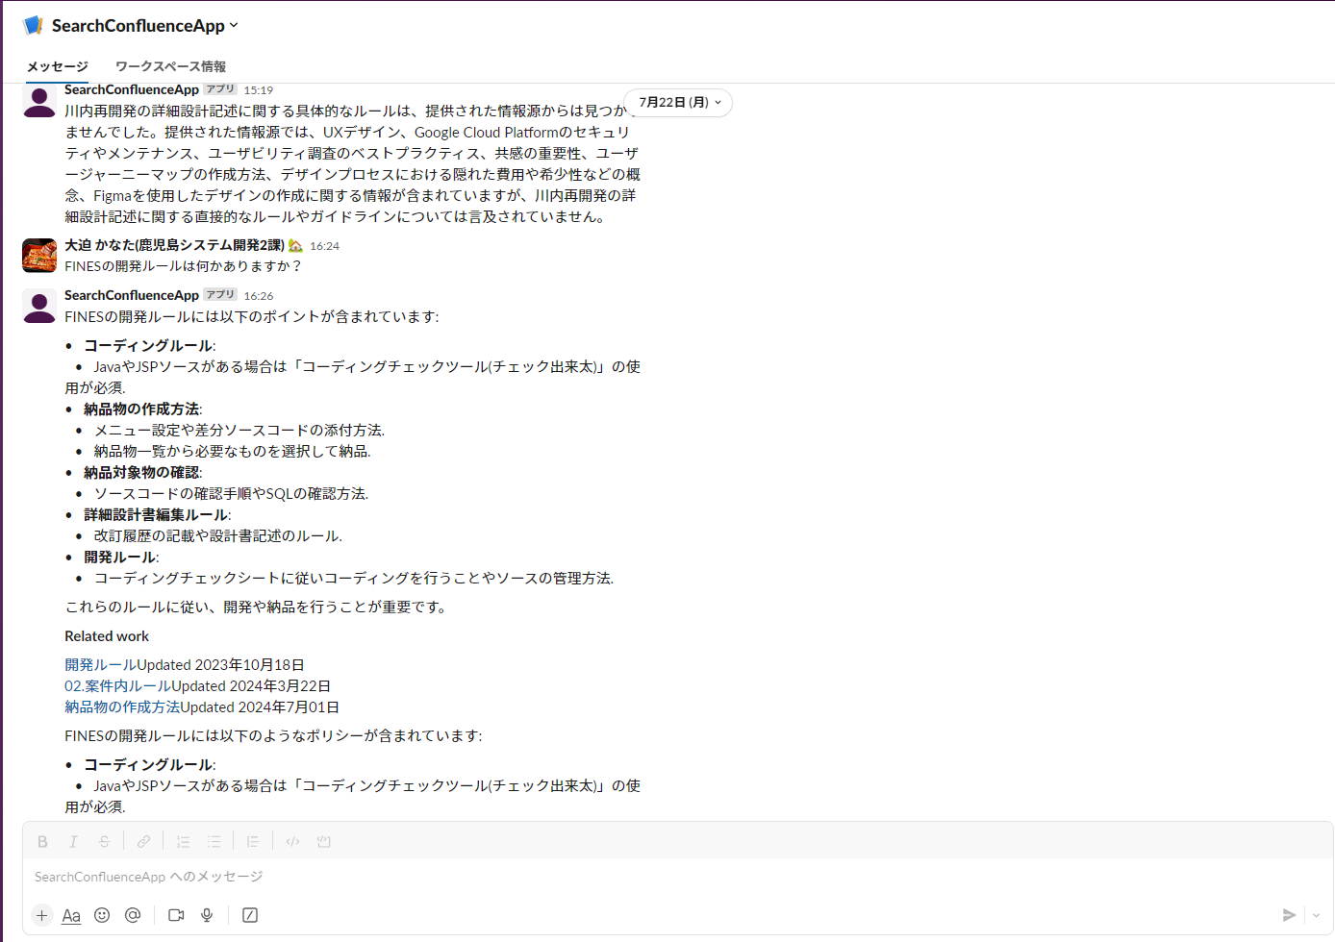

■注意事項
・GCP上で動作するアプリとなっております。
起動に不安定な部分がある為、メッセージを送信して3分程度返信が来ない場合は再度メッセージを送信してみてください。

・

※何か問題が発生した場合

Sheet4
